Cap 1 -1
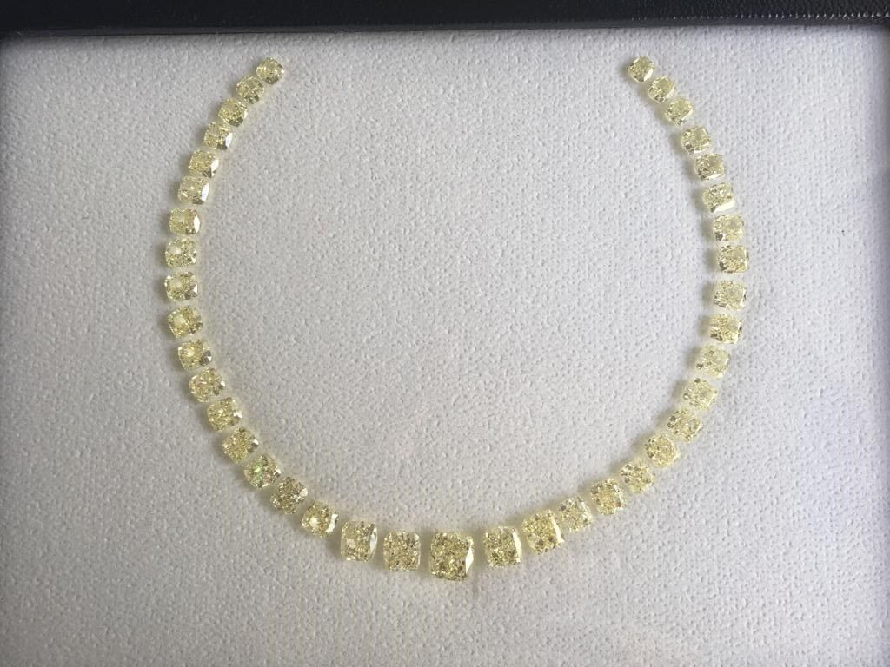
0.60- 4.03 CUSHION S - Z IF -SI2 GIA

UID | QTY | Shape | CTS | COL | CLRY | POL | SYMM | FLUO | LAB | Rate($/ct) | T. Val ($) | DEPTH | TABLE | M1 | M2 | M3 | L/W RATIO
100162230 | 1 | CUSH | 0.60 | W-X | VVS1 | VG | VG | FNT | GIA | 702 | 421.20 | 66.40 | 61.00 | 4.73 | 4.52 | 3.00 | 1.05
100166270 | 1 | CUSH | 0.62 | Y-Z | SI1 | EX | GD | FNT | GIA | 553 | 342.86 | 73.10 | 60.00 | 4.65 | 4.39 | 3.21 | 1.06
100153289 | 1 | CUSH | 0.70 | W-X | VS2 | EX | VG | MED | GIA | 662 | 463.40 | 65.80 | 62.00 | 5.22 | 4.71 | 3.10 | 1.11
100134514 | 1 | CUSH | 0.70 | W-X | SI1 | EX | VG | NON | GIA | 589 | 412.30 | 69.70 | 65.00 | 5.00 | 4.58 | 3.19 | 1.09
100124937 | 1 | CUSH | 0.70 | Y-Z | SI1 | VG | GD | MED | GIA | 589 | 412.30 | 65.60 | 64.00 | 5.06 | 4.78 | 3.14 | 1.06
100117330 | 1 | CUSH | 0.77 | Y-Z | SI1 | EX | GD | NON | GIA | 589 | 453.53 | 71.90 | 66.00 | 4.92 | 4.67 | 3.36 | 1.05
100157973 | 1 | CUSH | 0.81 | U-V | VVS2 | EX | VG | FNT | GIA | 870 | 704.70 | 67.30 | 64.00 | 5.18 | 5.00 | 3.36 | 1.04
100117185 | 1 | CUSH | 0.81 | W-X | SI1 | VG | VG | NON | GIA | 531 | 430.11 | 65.60 | 65.00 | 5.20 | 4.99 | 3.28 | 1.04
100134958 | 1 | CUSH | 0.90 | S-T | SI2 | EX | GD | STR | GIA | 610 | 549.00 | 70.00 | 67.00 | 5.31 | 5.01 | 3.51 | 1.06
100156788 | 1 | CUSH | 0.90 | W-X | VVS2 | EX | GD | FNT | GIA | 1005 | 904.50 | 73.90 | 62.00 | 5.27 | 4.87 | 3.60 | 1.08
100151362 | 1 | CUSH | 1.02 | U-V | VS2 | EX | VG | NON | GIA | 1015 | 1035.30 | 69.20 | 64.00 | 5.54 | 5.23 | 3.62 | 1.06
100155651 | 1 | CUSH | 1.04 | S-T | VVS1 | EX | VG | NON | GIA | 1147 | 1192.88 | 70.90 | 63.00 | 5.51 | 5.23 | 3.71 | 1.05
100151265 | 1 | CUSH | 1.02 | U-V | VS2 | EX | VG | NON | GIA | 1015 | 1035.30 | 69.90 | 65.00 | 5.72 | 5.08 | 3.55 | 1.13
100164250 | 1 | CUSH | 1.05 | U-V | VVS2 | EX | VG | NON | GIA | 1108 | 1163.40 | 72.50 | 60.00 | 5.78 | 5.12 | 3.72 | 1.13
100164762 | 1 | CUSH | 1.08 | W-X | VVS2 | EX | GD | NON | GIA | 1255 | 1355.40 | 67.00 | 62.00 | 5.74 | 5.43 | 3.64 | 1.06
100162848 | 1 | CUSH | 1.11 | U-V | VS2 | EX | VG | NON | GIA | 1061 | 1177.71 | 68.70 | 61.00 | 5.75 | 5.38 | 3.69 | 1.07
100161981 | 1 | CUSH | 1.13 | U-V | VVS2 | EX | VG | NON | GIA | 1157 | 1307.41 | 66.80 | 61.00 | 5.90 | 5.56 | 3.71 | 1.06
100151642 | 1 | CUSH | 1.16 | U-V | VVS2 | EX | VG | FNT | GIA | 1058 | 1227.28 | 68.90 | 66.00 | 5.84 | 5.42 | 3.74 | 1.08
100142941 | 1 | CUSH | 1.11 | W-X | SI2 | EX | GD | FNT | GIA | 882 | 979.02 | 68.30 | 63.00 | 5.85 | 5.37 | 3.67 | 1.09
100162610 | 1 | CUSH | 1.13 | Y-Z | SI1 | EX | VG | FNT | GIA | 1055 | 1192.15 | 67.90 | 61.00 | 5.92 | 5.49 | 3.73 | 1.08
100151217 | 1 | CUSH | 1.14 | U-V | VS1 | VG | VG | NON | GIA | 1109 | 1264.26 | 69.90 | 63.00 | 5.64 | 5.44 | 3.80 | 1.04
100162555 | 1 | CUSH | 1.16 | W-X | VVS2 | EX | VG | MED | GIA | 1206 | 1398.96 | 69.10 | 61.00 | 5.78 | 5.54 | 3.83 | 1.04
100164425 | 1 | CUSH | 1.20 | U-V | VS1 | EX | VG | NON | GIA | 1109 | 1330.80 | 75.50 | 62.00 | 5.85 | 5.31 | 4.01 | 1.10
100162562 | 1 | CUSH | 1.20 | W-X | VS2 | EX | VG | MED | GIA | 1061 | 1273.20 | 68.30 | 61.00 | 6.08 | 5.48 | 3.74 | 1.11
100164763 | 1 | CUSH | 1.20 | U-V | VVS2 | EX | GD | NON | GIA | 1157 | 1388.40 | 68.60 | 62.00 | 5.95 | 5.57 | 3.82 | 1.07
100164432 | 1 | CUSH | 1.21 | W-X | SI2 | EX | VG | NON | GIA | 964 | 1166.44 | 70.00 | 62.00 | 5.86 | 5.52 | 3.87 | 1.06
100164629 | 1 | CUSH | 1.21 | Y-Z | IF | EX | VG | NON | GIA | 1522 | 1841.62 | 73.30 | 61.00 | 5.99 | 5.37 | 3.94 | 1.12
100155653 | 1 | CUSH | 1.30 | W-X | VS2 | EX | GD | MED | GIA | 1106 | 1437.80 | 71.60 | 66.00 | 6.22 | 5.49 | 3.93 | 1.13
100151510 | 1 | CUSH | 1.23 | U-V | VS1 | EX | VG | NON | GIA | 1109 | 1364.07 | 69.20 | 61.00 | 5.90 | 5.61 | 3.88 | 1.05
100164765 | 1 | CUSH | 1.32 | U-V | VS1 | EX | VG | NON | GIA | 1156 | 1525.92 | 70.50 | 61.00 | 5.98 | 5.71 | 4.02 | 1.05
100162102 | 1 | CUSH | 1.41 | W-X | VS2 | EX | VG | NON | GIA | 1106 | 1559.46 | 72.60 | 61.00 | 6.20 | 5.75 | 4.18 | 1.08
100158882 | 1 | CUSH | 1.41 | W-X | VS2 | EX | VG | MED | GIA | 1151 | 1622.91 | 70.40 | 61.00 | 6.23 | 5.81 | 4.10 | 1.07
100164633 | 1 | CUSH | 1.40 | S-T | SI2 | EX | VG | FNT | GIA | 1087 | 1521.80 | 74.20 | 65.00 | 6.02 | 5.61 | 4.16 | 1.07
100163133 | 1 | CUSH | 1.41 | Y-Z | VS1 | EX | VG | NON | GIA | 1297 | 1828.77 | 71.20 | 62.00 | 6.13 | 5.77 | 4.11 | 1.06
100160993 | 1 | CUSH | 2.15 | U-V | VS2 | EX | VG | MED | GIA | 1754 | 3771.10 | 68.20 | 64.00 | 7.20 | 6.72 | 4.59 | 1.07
100167172 | 1 | CUSH | 2.21 | Y-Z | VVS2 | EX | GD | NON | GIA | 2010 | 4442.10 | 67.20 | 65.00 | 7.22 | 6.86 | 4.61 | 1.05
100165494 | 1 | CUSH | 2.31 | U-V | VVS2 | EX | VG | NON | GIA | 2010 | 4643.10 | 68.50 | 66.00 | 7.20 | 6.91 | 4.73 | 1.04
100155840 | 1 | CUSH | 2.40 | U-V | VVS2 | VG | VG | FNT | GIA | 2010 | 4824.00 | 71.20 | 62.00 | 7.31 | 6.94 | 4.95 | 1.05
100163135 | 1 | CUSH | 4.03 | W-X | VS2 | EX | VG | NON | GIA | 2796 | 11267.88 | 69.90 | 66.00 | 8.74 | 8.21 | 5.74 | 1.06
 | 39 |  | 49.26 |  |  |  |  |  |  | 1344.55 | 66232.34
 | AVG.CTS |  | 1.2630769231

